Додаток 2
Додаток 2. Технічні характеристики
Металеві складські стелажі

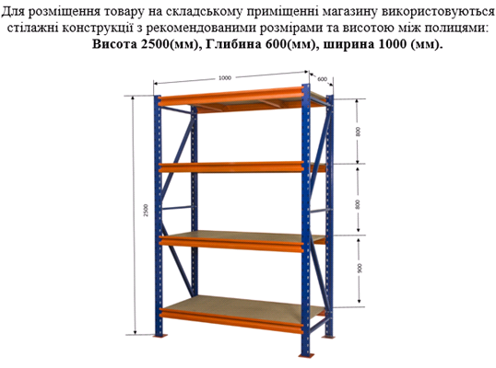
Складський стелаж металевий | Мал.1
Габаритні розміри однієї секції:
Висота – 2500 мм
Глибина – 600 мм
Ширина – 1000 мм
Полиці металеві
Навантаження на полицю 80-100кг
Стелажі повинні легко збиратись
Пакування в стрейч-плівку та картон
Поставка у розібраному стані
Матеріал - метал фарбований або метал оцинкований

